No,1エビデンス例
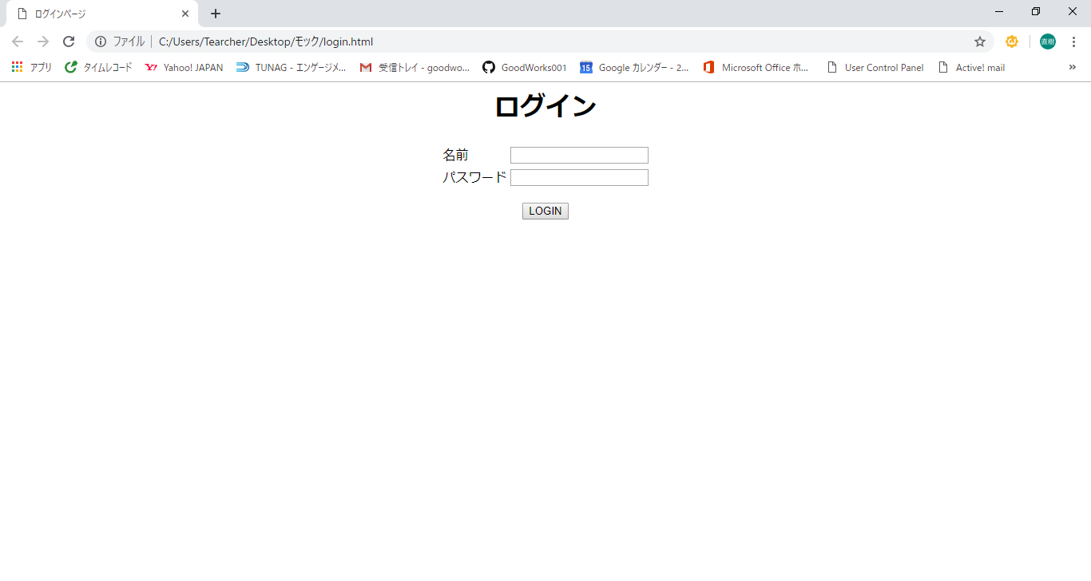
単体テスト仕様書・報告書 | 画面名 | ｅｃサイト | 作成日 | 2019-04-22 | 作成者 | 尾上

No,1エビデンス_ログイン画面_1-13
単体テスト仕様書・報告書 | 画面名 | ｅｃサイト | 作成日 | 2019-08-28 | 作成者 | 伊藤

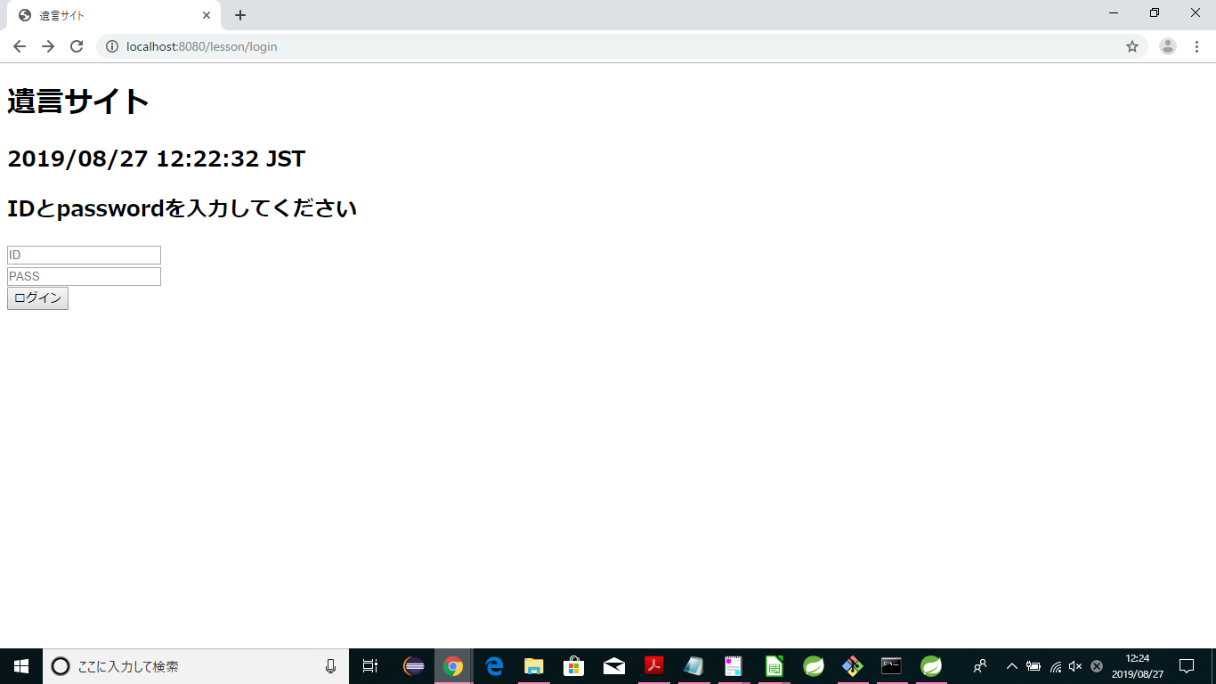
1
2

3

5
4

6
7
8

9

10

11

12

13

